Feuil1
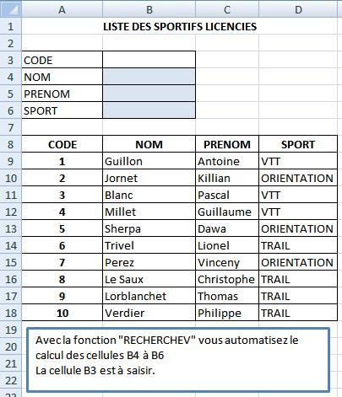
CODE
NOM
PRENOM
SPORT

CODE | NOM | PRENOM | SPORT
1 | Guillon | Antoine | VTT
2 | Jornet | Killian | ORIENTATION
3 | Blanc | Pascal | VTT
4 | Millet | Guillaume | VTT
5 | Sherpa | Dawa | ORIENTATION
6 | Trivel | Lionel | TRAIL
7 | Perez | Vincent | ORIENTATION
8 | Le Saux | Christophe | TRAIL
9 | Lorblanchet | Thomas | TRAIL
10 | Verdier | Philippe | TRAIL

